缺陷描述
缺陷描述
跟踪记录 |  | 实际完成时间 |  | 复审时间
 |  | 开发组负责人签字 |  | 复查人签字
 |  | 复查意见
缺陷1
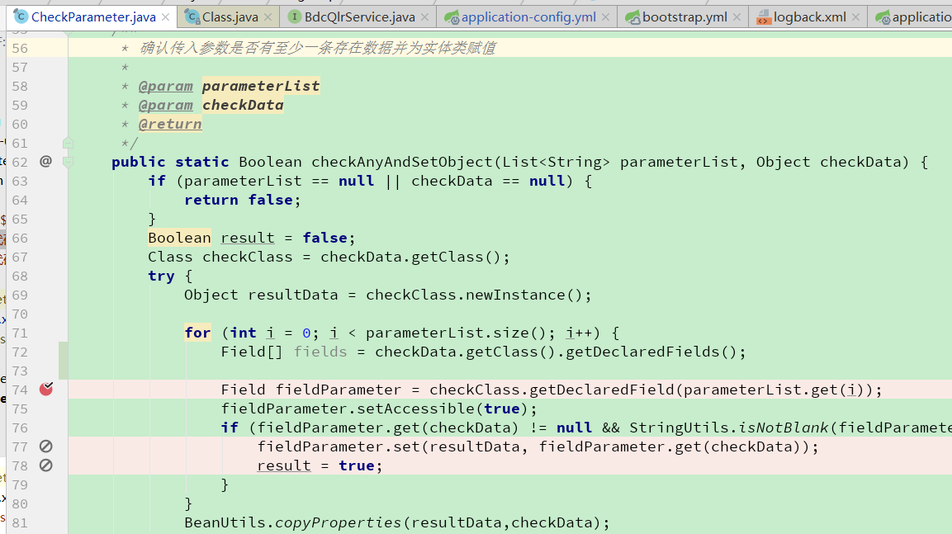
缺陷描述 | 缺陷截图 |  | 缺陷说明 |  | 缺陷已完成截图
 |  |  | 功能定位问题：此功能会将参数中不在所列字段的数据参数值清空，是否合理？可以考虑提供多个方法，已解决不同需求
反馈记录 |  |  | 计划完成时间 |  | 缺陷类型
 |  |  | 原因说明 | 当前方法目的为剔除多余传入参数，未来如果有新的需求，会提供新的方法
 |  |  | 原因说明
缺陷2
缺陷描述 | 缺陷截图 |  | 缺陷说明 |  | 缺陷已完成截图
 |  |  | 正向查找字段是否更合理，以免获取字段异常？ Field[] fields = checkData.getClass().getDeclaredFields();
反馈记录 |  |  | 计划完成时间 |  | 缺陷类型
 |  |  | 原因说明 | 当前操作为了提高效率而采用这种做法，等到实际操作如果效果不好再做修改
 |  |  | 原因说明
缺陷3
缺陷描述 | 缺陷截图 |  | 缺陷说明 |  | 缺陷已完成截图
 | public static Boolean checkAnyAndSetObject(List<String> parameterList, Object checkData) |  | 过程中修改了参数，可读性不好。
反馈记录 |  |  | 计划完成时间 |  | 缺陷类型
 |  |  | 原因说明 | 当前处理是因为当前函数的定位
 |  |  | 原因说明

